关系图
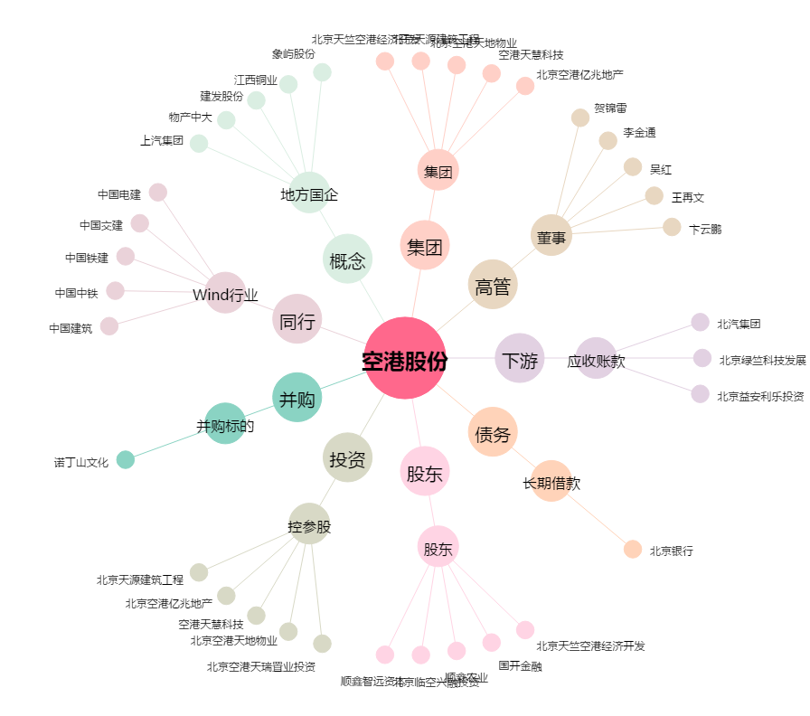
空港股份[600463.SH] - 关系概览图

